Sheet1
数据分类与处理：食品网店日核心数据处理
【任务要求】
1.双11当天网店的无线端访客数进行从高到低排序
2.处理“来源明细”和“访客数”列前5行的排序结果

【知识要点】
数据处理筛选功能使用

【重要技能点】
1.数据筛选功能

【关键步骤操作】

分析思路：无线端访客数进行排序，首先运用数据筛选功能对无线端访客列进行排序。注意选择数据进行全选，然后点击访客进行排序。

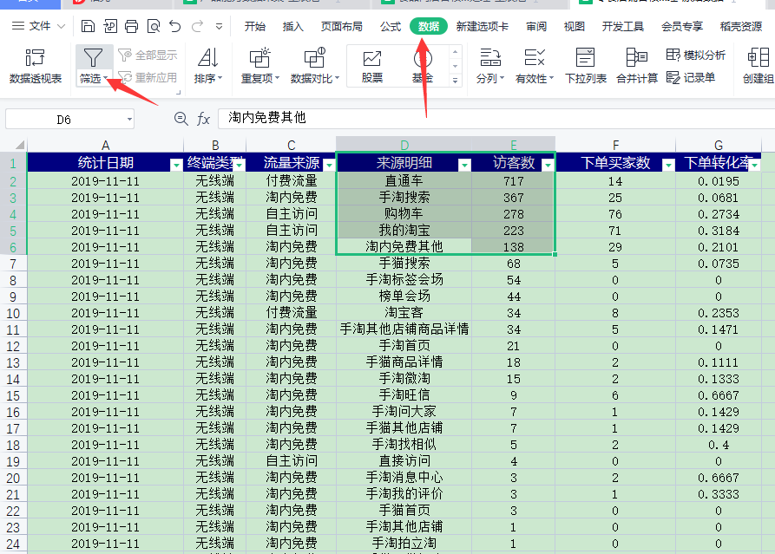
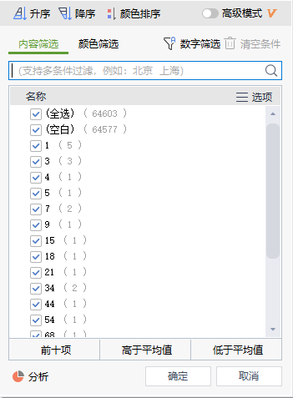

 | 1.点击上方工具栏中的【降序】，然后点击确认

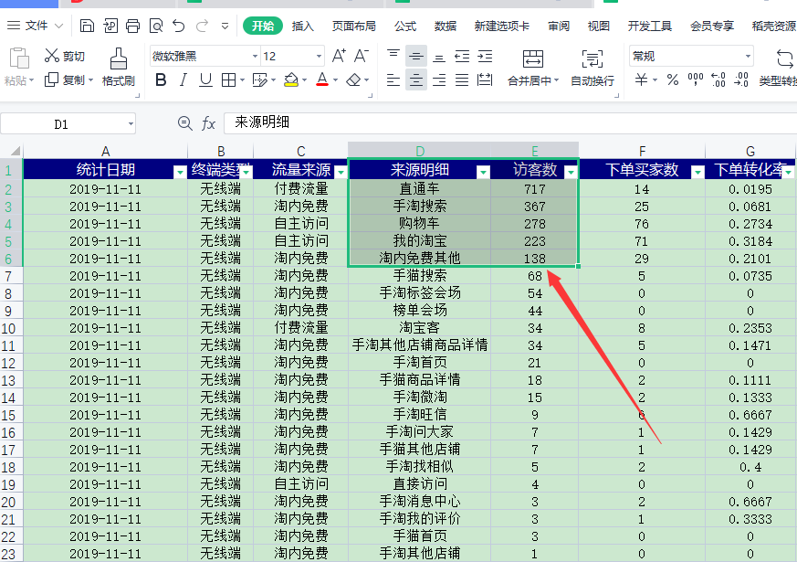
 |  | 2.对“来源明细”和“访客数”列前5行的排序结果进行选中粘贴复制到新的表格中

